Endabrechnung SHV Weiz
Sozialhilfeverband Weiz
 | Abrechnung | Zahlungsmittel
Ausgangwert Liquide Mittel per 31.12.2023 | 3,752,100.94 | 3,752,100.94
Schlussrechnung Abteilung 6 | -4,513.85 | -4,513.85
Schlussrechnung Abteilung 8 | -1,600,433.58 | -1,600,433.58
Schlussrechnung Abteilung 11 | 2,064,583.01 | 2,064,583.01
Zwischensumme I | 4,211,736.52
Abrechnung A8 (GSBG) | 1,436,715.66 | 1,436,715.66
Mehr-Weniger Rechnung lt. § 5 Abs 1 StSPLFG | 0.00
Zwischensumme II | 5,648,452.18
Offene Umlagen per 31.12.2023 | 65,186.00
Endabrechnung SHV Weiz (Gesamt per 31.12.2023) | 5,713,638.18
Leistung PV an SHV Weiz (Zahlung 2024) | 195,823.95 | 195,823.95
Nachlaufende Zahlungen - SHV im Jahr 2024 | -40,591.31 | -40,591.31
Umlagenzahlung nach 31.12.2023 | 65,186.00 | 65,186.00
Guthaben/Zahlungsverpflichtung per 31.12.2024 |  | 5,868,870.82

GKZ | Gemeindename | Bezirk | Finanzkraft 2021 für das Jahr 2023 | Anteil FK an Gesamter FK des Bezirks | Entfallender Anteil an der Endabrechnung | Forderung aus Umlage | Forderung/ Verbindlichkeit je Gemeinde | Zahlung Umlagen nach 31.12.2023 | Abrechnung 2024 SHV | Forderung/ Verbindlichkeit je Gemeinde
61701 | Albersdorf-Prebuch | Weiz | 4,321,872.40 € | 3.49% | 199,321.77 | 0.00 | 199,321.77 |  | 5,415.33 | 204,737.10
61708 | Fischbach | Weiz | 1,628,054.82 € | 1.31% | 75,084.76 | 0.00 | 75,084.76 |  | 2,039.96 | 77,124.72
61710 | Floing | Weiz | 1,246,894.43 € | 1.01% | 57,505.91 | 0.00 | 57,505.91 |  | 1,562.37 | 59,068.27
61711 | Gasen | Weiz | 1,008,011.56 € | 0.81% | 46,488.80 | 0.00 | 46,488.80 |  | 1,263.04 | 47,751.84
61716 | Markt Hartmannsdorf | Weiz | 3,160,059.18 € | 2.55% | 145,739.74 | 0.00 | 145,739.74 |  | 3,959.57 | 149,699.32
61719 | Hofstätten an der Raab | Weiz | 3,504,010.19 € | 2.83% | 161,602.53 | 65,186.00 | 96,416.53 | 65,186.00 | 4,390.55 | 165,993.07
61727 | Ludersdorf-Wilfersdorf | Weiz | 3,146,294.83 € | 2.54% | 145,104.94 | 0.00 | 145,104.94 |  | 3,942.33 | 149,047.27
61728 | Miesenbach bei Birkfeld | Weiz | 692,611.15 € | 0.56% | 31,942.75 | 0.00 | 31,942.75 |  | 867.85 | 32,810.59
61729 | Mitterdorf an der Raab | Weiz | 2,045,654.19 € | 1.65% | 94,344.16 | 0.00 | 94,344.16 |  | 2,563.22 | 96,907.37
61730 | Mortantsch | Weiz | 2,092,354.16 € | 1.69% | 96,497.93 | 0.00 | 96,497.93 |  | 2,621.73 | 99,119.66
61731 | Naas | Weiz | 1,739,309.58 € | 1.40% | 80,215.76 | 0.00 | 80,215.76 |  | 2,179.37 | 82,395.12
61740 | Puch bei Weiz | Weiz | 2,121,414.45 € | 1.71% | 97,838.17 | 0.00 | 97,838.17 |  | 2,658.14 | 100,496.31
61741 | Ratten | Weiz | 1,428,519.74 € | 1.15% | 65,882.34 | 0.00 | 65,882.34 |  | 1,789.94 | 67,672.29
61743 | Rettenegg | Weiz | 753,432.43 € | 0.61% | 34,747.78 | 0.00 | 34,747.78 |  | 944.06 | 35,691.84
61744 | Sankt Kathrein am Hauenstein | Weiz | 639,483.34 € | 0.52% | 29,492.53 | 0.00 | 29,492.53 |  | 801.28 | 30,293.81
61745 | Sankt Kathrein am Offenegg | Weiz | 1,132,394.64 € | 0.91% | 52,225.26 | 0.00 | 52,225.26 |  | 1,418.90 | 53,644.15
61746 | Sankt Margarethen an der Raab | Weiz | 4,863,049.59 € | 3.93% | 224,280.48 | 0.00 | 224,280.48 |  | 6,093.43 | 230,373.91
61748 | Sinabelkirchen | Weiz | 5,897,133.03 € | 4.76% | 271,971.70 | 0.00 | 271,971.70 |  | 7,389.14 | 279,360.84
61750 | Strallegg | Weiz | 1,881,186.92 € | 1.52% | 86,759.04 | 0.00 | 86,759.04 |  | 2,357.14 | 89,116.18
61751 | Thannhausen | Weiz | 2,492,769.76 € | 2.01% | 114,964.82 | 0.00 | 114,964.82 |  | 3,123.46 | 118,088.27
61756 | Anger | Weiz | 5,227,138.64 € | 4.22% | 241,072.02 | 0.00 | 241,072.02 |  | 6,549.64 | 247,621.65
61757 | Birkfeld | Weiz | 5,700,462.94 € | 4.60% | 262,901.41 | 0.00 | 262,901.41 |  | 7,142.71 | 270,044.12
61758 | Fladnitz an der Teichalm | Weiz | 2,403,161.20 € | 1.94% | 110,832.13 | 0.00 | 110,832.13 |  | 3,011.18 | 113,843.31
61759 | Gersdorf an der Feistritz | Weiz | 2,117,868.76 € | 1.71% | 97,674.64 | 0.00 | 97,674.64 |  | 2,653.70 | 100,328.34
61760 | Gleisdorf | Weiz | 17,032,299.98 € | 13.75% | 785,517.90 | 0.00 | 785,517.90 |  | 21,341.57 | 806,859.47
61761 | Gutenberg | Weiz | 1,536,124.98 € | 1.24% | 70,845.02 | 0.00 | 70,845.02 |  | 1,924.77 | 72,769.80
61762 | Ilztal | Weiz | 2,337,779.81 € | 1.89% | 107,816.79 | 0.00 | 107,816.79 |  | 2,929.25 | 110,746.04
61763 | Passail | Weiz | 5,043,741.13 € | 4.07% | 232,613.85 | 0.00 | 232,613.85 |  | 6,319.84 | 238,933.69
61764 | Pischelsdorf am Kulm | Weiz | 4,934,576.84 € | 3.98% | 227,579.27 | 0.00 | 227,579.27 |  | 6,183.05 | 233,762.33
61765 | Sankt Ruprecht an der Raab | Weiz | 7,817,280.12 € | 6.31% | 360,527.55 | 0.00 | 360,527.55 |  | 9,795.10 | 370,322.65
61766 | Weiz | Weiz | 23,943,256.74 € | 19.33% | 1,104,246.44 | 0.00 | 1,104,246.44 |  | 30,001.04 | 1,134,247.48
 | Summe |  | 123,888,201.53 € | 100.00% | 5,713,638.18 | 65,186.00 | 5,648,452.18 | 65,186.00 | 155,232.64 | 5,868,870.82

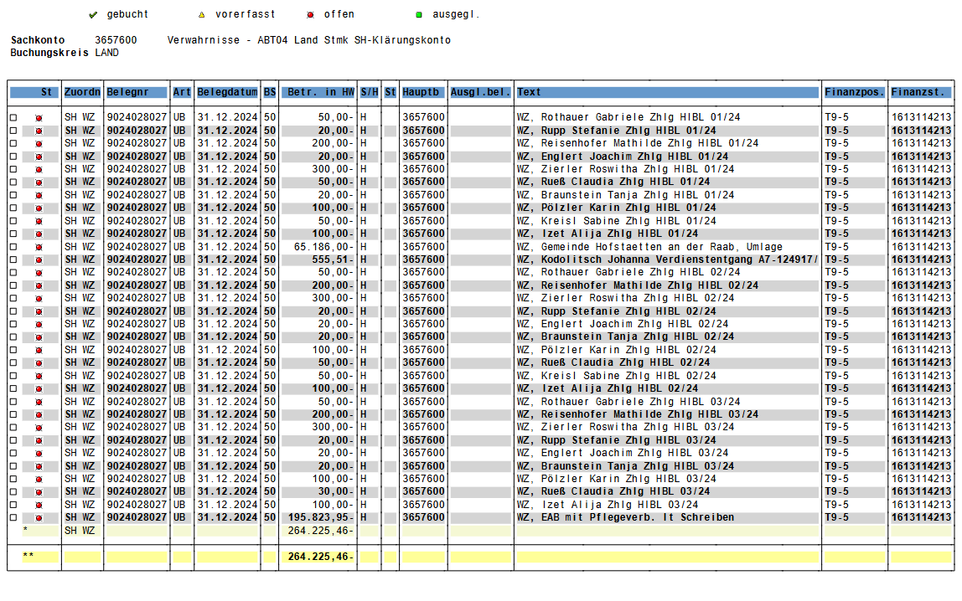
ABT07-155473/2024-124

 |  |  |  |  |  |  |  | 16,552.80
 |  |  |  |  |  |  |  | 1,584.00
 |  |  |  |  |  |  |  | 18,136.80

 |  |  |  |  |  |  |  | 264,225.46
 |  |  |  |  |  |  |  | 195,823.95
 |  |  |  |  |  |  |  | 65,186.00
 |  |  |  |  |  |  |  | 3,215.51

ABT07-155473/2024-78

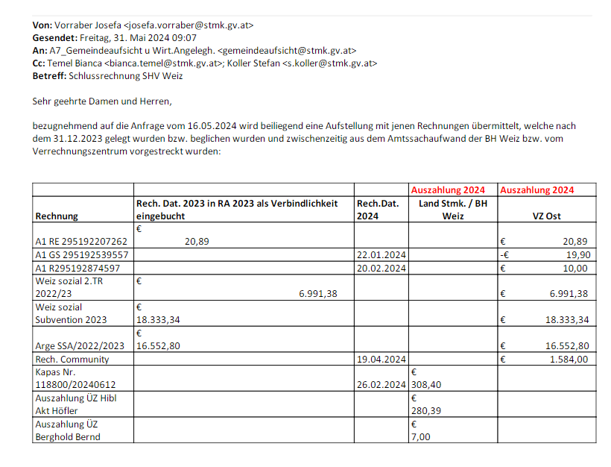

 |  |  | 20.89 | lt. BH nicht mehr offen
 |  |  | -19.90 | lt. BH nicht mehr offen
 |  |  | 10.00 | lt. BH nicht mehr offen
 |  |  | 6,991.38 | VR
 |  |  | 18,333.34 | VR
 |  |  | 16,552.80 | VR
 |  |  | 1,584.00 | VR
 |  |  | 308.40 | BH Weiz
 |  |  | 29.90 | BH Weiz
 |  |  | 7.00 | BH Weiz

 |  | Gesamtsumme | 43,806.82 |  | Grundlage ABT07-155473/2024-78 da dreifach übermittelt (VRZ sowie SHV Weiz)

